테스트시나리오_샘플
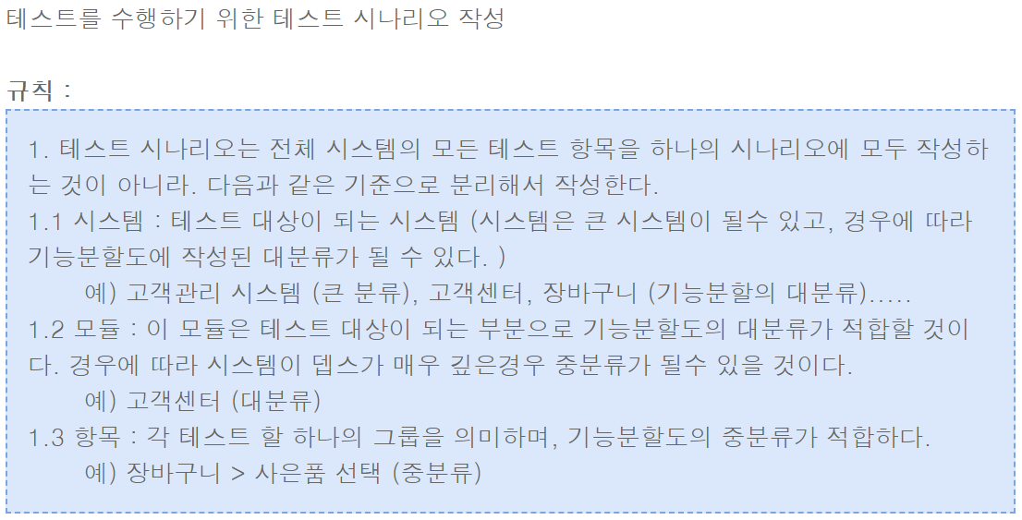
[쇼핑몰시스템].[주문결제].[주문사은품 부여]
Test Scenario Specification Form

 |  | 작성자 | 작성일 | 리뷰 | 리뷰일 | 수행자 | 수행일
 |  | 배기도 | 2009-11-26

테스트 대상 상세 :
- 쇼핑몰시스템 주문시 다음 2가지 항목에 대해서 테스트 수행 1. 주문사은품 : 특정 결제금액 이상 상품 구매시 해당하는 사은품 부여 2. 상품사은품 : 사은품이 걸린 특정 상품 구매시 해당하는 사은품 부여
테스트 시나리오 목적 :
- 2009-11-27 : 주문 사은품 시작 '- 2009-11-30 : 상품 사은품 시작 상기 2 서비스를 개발 결과 테스트 (지정된 사은품이 적절하게 나오고 있는가? 재고 검증 및, 재고 사항이 맞는가?)
가정 및 필요사항 :
- 테스트 서버에 이미 사은품이 관리자시스템을 통해서 준비되었음을 가정 1. 사은품 A : 주문 사은품 30000원 이상 사은품, 50000원 미만 (단품 수량품) 2. 사은품 B : 주문 사은품 50000원 이상 사은품 (품목 수량품) 3. 사은품 C : 상품 사은품 1 (단품 수량품) 4. 사은품 D : 상품 수량품 2 (품목 수량품) # 사은품 A와 사은품 D과 같은 품목 수량품은 반드시 대표단품코드만 들어가야함 (업무적 제약사항임)

STEP (ID) | 테스트 항목 |  | 기대결과 |  | 실제결과 |  | 비고
ID01 | 주문사은품 > 사은품 A 사은품 A를 받기 위해서 30000원 이상 상품 구매 |  | 1. 사은품 A가 사은품 결정 화면에 노출 2. 사은품 A의 재고 차감 확인
ID02 | 주문사은품 > 사은품 A 30000만원 미만 구매한경우 |  | 1. 사은품 항목이 나타나지 않음 2. 재고 변동 없음
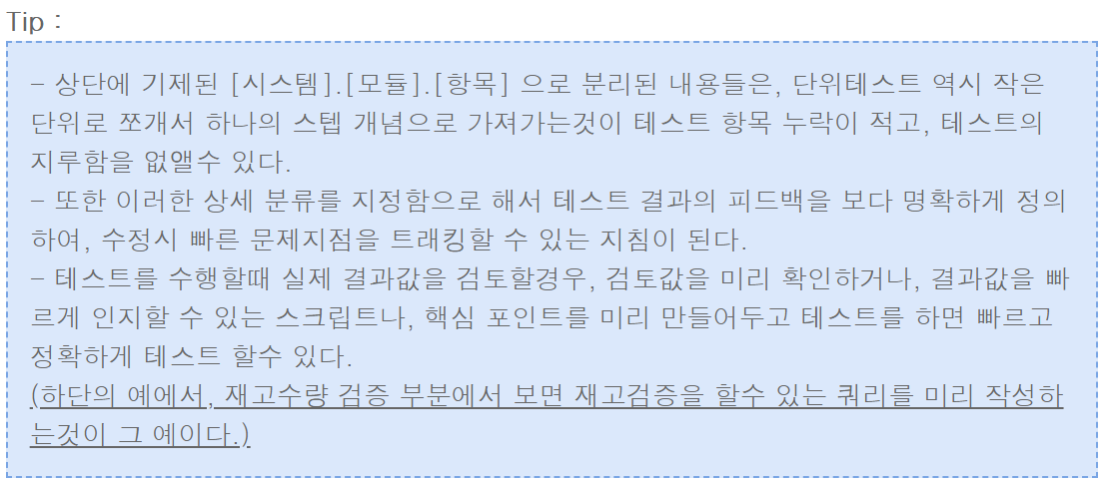
ID03 | 주문사은품 > 사은품 A 50000만원 이상 구매한경우 |  | 1. 사은품 A가 나오는것이 아닌 B가 노출
ID04 | 주문사은품 > 사은품 A 1. 30000원 이상 50000원 미만 구매 2. 사은품 A의 재고수량이 없는경우 |  | 1.사은품 항목이 나타나지 않음
ID05 | 주문사은품 > 사은품 B 1. 50000 원 이상 구매 |  | 1. 사은품 B가 사은품 결정 화면에 노출 2. 사은품 B의 재고 차감
ID06 | 주문사은품 > 사은품 B 1. 30000 원 미만 구매 |  | 1. 사은품 항목이 나타나지 않음
ID07 | 주문사은품 > 사은품 B 1. 30000 원 이상, 50000 원 미만구매 |  | 1. 사은품 B가 사은품 결정 화면에 노출 2. 사은품 B의 재고 차감
ID08 | 상품사은품 > 사은품 C 1. 해당 상품 구매시 |  | 1. 사은품 C가 사은품 결정 화면에 노출 2. 사은품 C의 재고 차감
ID09 | 상품사은품 > 사은품 C 1. 다른상품 구매시 |  | 1. 사은품 항목이 나타나지 않음
ID10 | 상품사은품 > 사은품 D 1. 해당 상품 구매시 |  | 1. 사은품 D가 사은품 결정화면에 노출 2. 사은품 D의 재고 차감
ID11 | 상품사은품 > 사은품 D 1. 다른상품 구매시 |  | 1. 사은품 항목이 나타나지 않음
ID12 | 에러 테스트 > 사은품 A, 사은품 C 1. 단품수량품의 대표단품코드를 끝자리 '000'이 아닌 다른 값으로 수정 |  | 1. 오류없이 사은품 항목이 나타나지 않음

